Sheet1
Scene No. | 1
Quest Title | 星辰诗
Quest Log | 回复兰
Map No. | 34
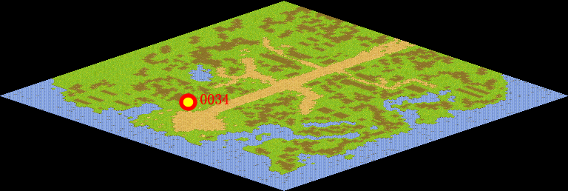
NPC No. | 34
Condition
Dialog | 这首诗的意思是山上寺院的高楼多么高，人在楼上一伸手就可以摘天上的星星。我不敢大声说话，恐怕惊动天上的神仙。首句正面描绘寺楼的峻峭挺拔、高耸入云。次句以极其夸张的技法来烘托山寺之高耸云霄。三、四句“不敢”写出了作者夜临“危楼”时的心理状态，这样，山寺之高也就不言自明了。
Select
Result | 1 :Scene 002 ,

NPC No. | 30
Condition
Dialog | 娜娜一定知道吧。
Select | 1：确定
Result | 1：关闭对话框

ScriptFile | Qlog-0113-001.scr
 | Q0034-0113-001.scr
 | Q0030-0113-001.scr

